UC-01
Test Summary
Pass (P) | 4
Fail (F) | 0
TOTAL ACTIONS | 4
DATE | 23/08/2026

 | AirGuard AI - Manual Acceptance Test Evidence

 | UC / Tên test case | Steps thực hiện | Điều kiện tiên quyết | Kết quả mong đợi | Kết quả thực tế | Đánh giá | Evidence ảnh cần đính kèm | Trạng thái
 | UC-01 - Cư dân xem chất lượng môi trường | Bước 1 - Tại Login, chọn Resident -> Dùng thử. KQ mong đợi: Đăng nhập thành công; không hiển thị chức năng chỉ dành cho Manager/Admin. | - Docker Compose core đang healthy; simulator đã chạy tối thiểu 2 chu kỳ. - AUTH_DEMO_MODE được bật và có persona Resident. - Ban đầu dùng SENSOR_SCENARIO=normal; chuẩn bị station-silence cho bước cuối. - Tester truy cập được dashboard tại http://localhost:5173. Checklist tham chiếu: AU-01, D-01, D-02, D-03, D-04, D-06, N-03 | UC-01 đạt khi: 1. Resident đăng nhập thành công và không thấy action Manager-only. 2. Dashboard hiển thị đủ S01-S05, AQI-first và nhãn source=simulator/disclaimer. 3. Trạm được chọn có đúng metric, timestamp, freshness, source và lịch sử. 4. Không lẫn dữ liệu giữa các trạm, không dùng fixture như dữ liệu live. 5. Trạm stale/offline hiển thị trạng thái thay cho giá trị hiện tại hoặc số 0 giả. | Retest code aecc31b: Manager dashboard hiển thị heatmap, 5 trạm online, nhãn simulator và panel điều khiển demo. UI vẫn không có marker/danh sách sensor S01-S05 để chọn chi tiết. Bấm 'Lớp bản đồ' làm toàn bộ trang trắng. Với station-silence, thanh giám sát hiển thị 4 Online / 1 Offline / 1 Stale. | KHÔNG ĐẠT - Có evidence tốt cho dashboard và trạng thái offline, nhưng station selection/detail vẫn thiếu và Map Layers vẫn làm crash UI. | 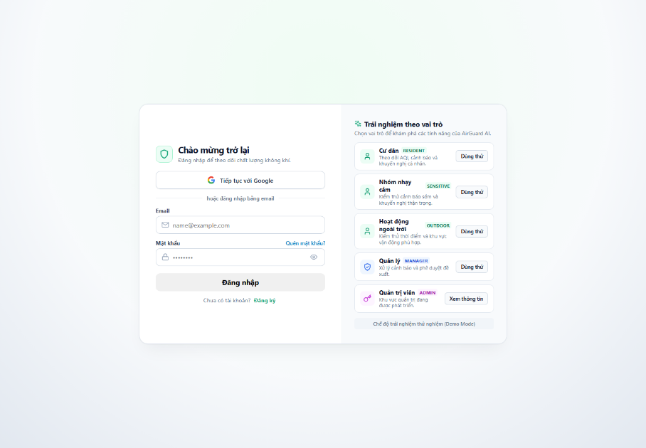 | PASS
 |  | Bước 2 - Mở dashboard và kiểm tra bản đồ/danh sách trạm cùng nhãn nguồn. KQ mong đợi: Có đủ S01-S05, hiển thị AQI-first và nêu rõ dữ liệu simulator/MVP. |  |  |  |  | 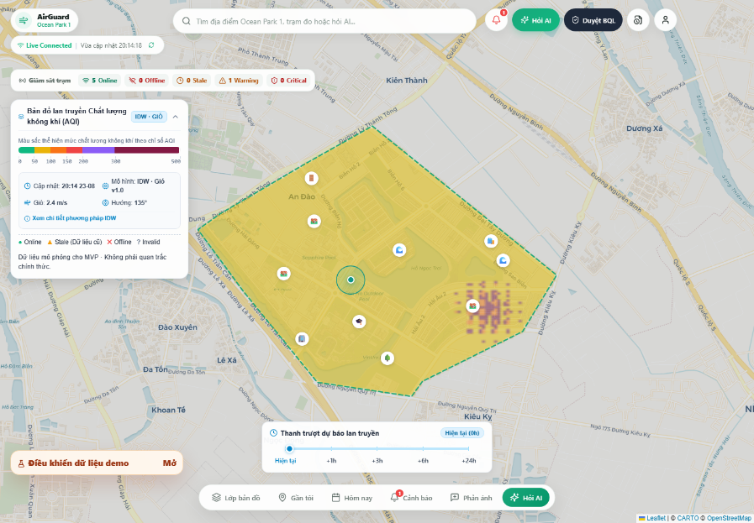 | PASS
 |  | Bước 3 - Chọn một trạm online và kiểm tra thẻ số liệu. KQ mong đợi: Có AQI, PM2.5, CO2, tiếng ồn, nhiệt độ, status, freshness, timestamp và source đúng trạm. |  |  |  |  | 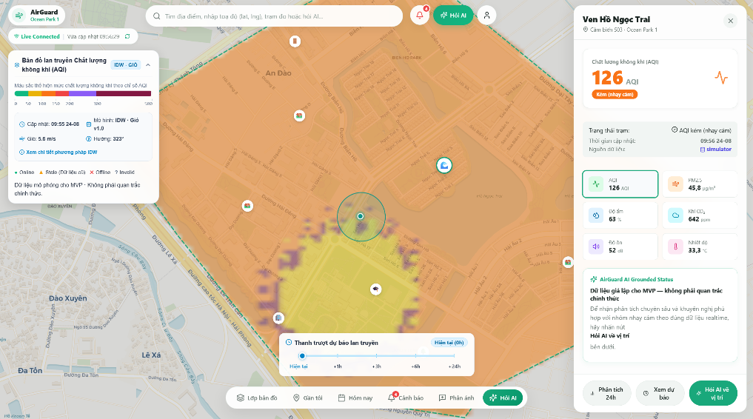 | PASS
 |  | Bước 4 - Mở chi tiết/lịch sử trạm rồi đổi metric hoặc khoảng thời gian. KQ mong đợi: Chi tiết giữ đúng station context; lịch sử cập nhật theo lựa chọn và có loading/empty/error state. |  |  |  |  | 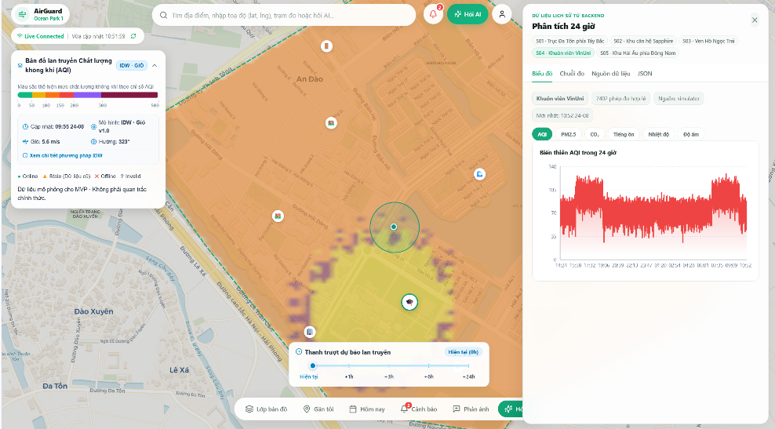 | PASS

